Sayfa1
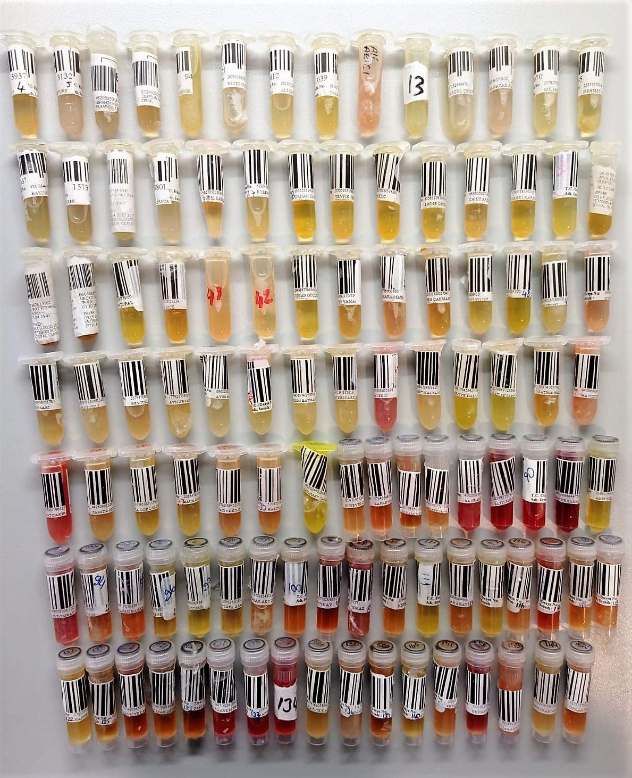
Numune Adı | TAS(mmol/L) | TOS (µmol/L) | OSI | PON-1(U/L) | IMA Abs (AU) | MPO (U/L) | ARES (U/L) | not
Nezih Günay-4 | 1.54 | 37.33 | 2.424 | 86 | 0.94 | 30 | 882.9 | lipemi
Mustafa Öztürk-5 | 1.3 | 43.11 | 3.316 | 57 | 0.42 | 449 | 597.0 | lipemi
Muammer Kesimer-6 | 0.93 | 37.45 | 4.027 | 95 | 1.08 | 189 | 872.4 | lipemi
Dursun Parlak-7 | 2.48 | 30.13 | 1.215 | 66 | 1.32 | 373 | 252.6 | lipemi | Bu çalışmada "Relassay" marka kitler kullanılmıştır.
Cevat Güngör-8 | 1.43 | 38.05 | 2.661 | 131 | 1.75 | 65 | 896.4 |  | Kullanılan cihaz: Mindray marka BS300 model tam otomatik biyokimya cihazı
Recep Güzel-9 | 1.19 | 53.41 | 4.488 | 46 | 1.22 | 90 | 695.1 | lipemi
Ali Çağlar-10 | 2.72 | 64.53 | 2.372 | 53 | 0.28 | 993 | 789.0 | lipemi
Orhan Akgüney-11 | 2.59 | 35.41 | 1.367 | 30 | 0.84 | 257 | 900.3 | lipemi | TAS: Total Antioxidant Status
Ali Arıcı-12 | 2.68 | 34.91 | 1.303 | 212 | 1.35 | 38 | 874.5 |  | TOS: Total Oxidant Status
Ayşe Öztürk-13 | 1.32 | 31.49 | 2.386 | 106 | 1.54 | 50 | 834.3 |  | OSI. Oxidative Stress Index
Birgül Çeviren-14 | 1.09 | 66.25 | 6.078 | 110 | 2.06 | 82 | 734.7 |  | PON-1: Paraoxanase
Ramazan Altınkaya-15 | 1.02 | 45.89 | 4.499 | 174 | 1.53 | 115 | 847.8 | lipemi | IMA: iskemi Modifiye Albumın
Gülbahar Kapanaltı-16 | 1.98 | 65.52 | 3.309 | 217 | 1.54 | 122 | 873.9 | lipemi | MPO: Myeloperoxidase
Mehmet Güllü-17 | 1.61 | 24.47 | 1.520 | 134 | 1.09 | 49 | 831.9
Baki İnce-18 | 2.26 | 70.89 | 3.137 | 62 | 0.92 | 1338 | 829.8 | lipemi
Kamil Püren -19 | 2.44 | 50.66 | 2.076 | 80 | 0.57 | 132 | 867.6 | lipemi
Adnan Yalçınkaya-24 | 1.05 | 59.79 | 5.694 | 201 | 1.33 | 71 | 913.5 | lipemi
Selahattin Karaca-25 | 1.72 | 41.03 | 2.385 | 38 | 0.85 | 42 | 875.4
Yücel Saraçoğlu-26 | 1.2 | 14.95 | 1.246 | 49 | 0.99 | 66 | 815.4
Burhan Demiro-27 | 1.41 | 35.15 | 2.493 | 163 | 0.92 | 317 | 903.0
Orhan Öner-28 | 1.1 | 13.14 | 1.195 | 284 | 1.29 | 39 | 939.9
Tevfik Keskin-29 | 1.21 | 33.27 | 2.750 | 80 | 1.26 | 200 | 949.8
Recep Koç-30 | 1.06 | 22.7 | 2.142 | 405 | 1.78 | 27 | 863.1
Emine Onur-31 | 1.09 | 19.27 | 1.768 | 299 | 1.69 | 43 | 906.6
Cahit Arslanbaki-33 | 1.33 | 9.88 | 0.743 | 157 | 1.4 | 24 | 861.0
Hakkı Karadağ-34 | 1.84 | 19.52 | 1.061 | 68 | 1.08 | 23 | 882.9
Durmuş Temel-35 | 1.33 | 21.81 | 1.640 | 142 | 2.4 | 58 | 880.5
Erol Elikalfa-36 | 1.39 | 21.46 | 1.544 | 245 | 2.09 | 99 | 863.4
Murat Kulaksız-37 | 1.73 | 12.77 | 0.738 | 61 | 0.95 | 48 | 819.6
Necati Tabak-38 | 1.03 | 18.79 | 1.824 | 221 | 1.13 | 115 | 748.5
Fatih Topal-39 | 2.08 | 20.95 | 1.007 | 67 | 1.31 | 76 | 644.4
Kenan İnce-40 | 1.27 | 20.12 | 1.584 | 98 | 1.43 | 58 | 875.4
Hasan Cevahir-41 | 1.22 | 19.95 | 1.635 | 386 | 1.72 | 2 | 890.1
Abdullah Tavukçuoğlu-42 | 1.04 | 15.66 | 1.506 | 80 | 0.69 | 136 | 859.8
Özkan Güçlücan-43 | 1.39 | 12.63 | 0.909 | 107 | 1.39 | 1 | 881.7
Zafer Yaman-44 | 1.3 | 37.13 | 2.856 | 82 | 1.05 | 106 | 851.4
Neziha Karademir-45 | 1.31 | 23.76 | 1.814 | 73 | 1.84 | 20 | 812.4 | hafif hemolizli
Ekrem Çakmakçı-46 | 1.58 | 6.53 | 0.413 | 323 | 1.67 | 68 | 872.4
Ayhan Güzelyıldız-47 | 1.25 | 16.3 | 1.304 | 130 | 0.65 | 150 | 904.2
Hayri Sezer-48 | 1.13 | 24.59 | 2.176 | 72 | 1.26 | 54 | 859.8
Şerif Temel-49 | 1.22 | 20.02 | 1.641 | 101 | 1.07 | 297 | 848.1 | lipemi
Dursun Vural-50 | 2.35 | 7.85 | 0.334 | 305 | 1.83 | 86 | 766.5 | hafif hemolizli
Bülent Sarı-51 | 1.21 | 15.95 | 1.318 | 291 | 1.3 | 94 | 851.4
İsmail Çivi-53 | 1.19 | 14.2 | 1.193 | 231 | 1.18 | 336 | 890.7 | lipemi
Beytullah Fırat-54 | 0.9 | 13.21 | 1.468 | 89 | 0.93 | 62 | 857.4 | lipemi
Aynur Kandemir-55 | 1.33 | 22.6 | 1.699 | 134 | 2.69 | 100 | 915.6 | lipemi
Ayşe Keleş-57 | 0.88 | 19.48 | 2.214 | 46 | 0.86 | 65 | 829.2 | lipemi
Muzaffer Dikici-62 | 1.02 | 16.6 | 1.627 | 140 | 0.67 | 10 | 930.3 | lipemi
Dursun Bayram-63 | 0.96 | 21.8 | 2.271 | 78 | 1.37 | 110 | 935.7 | lipemi
Ayhan Kılıçarslan-64 | 1.23 | 16.23 | 1.320 | 76 | 0.19 | 223 | 862.2 | lipemi
Fatma Çekiç-65 | 1.28 | 34.04 | 2.659 | 170 | 0.54 | 685 | 951.9 | yüksek hemolizli
Ahmet Nalbant-66 | 1.74 | 22.06 | 1.268 | 92 | 0.21 | 353 | 809.7 | lipemi
Refiye Halil-67 | 1.03 | 20.38 | 1.979 | 227 | 1.74 | 72 | 870.3
Nazife Sancar-68 | 0.96 | 28.11 | 2.928 | 239 | 1.69 | 137 | 847.8 | lipemi
Fatma Bilgin-70 | 0.91 | 13.68 | 1.503 | 346 | 1.52 | 113 | 954.9
Hatice Erden-72 | 0.92 | 18.14 | 1.972 | 90 | 1.78 | 32 | 933.0 | lipemi
Nebahat Çakıroğlu-74 | 1.05 | 21.38 | 2.036 | 726 | 0.67 | 760 | 945.3 | yüksek hemolizli
Zahide Öztürk-75 | 1.04 | 15.59 | 1.499 | 369 | 0.78 | 333 | 959.1 | lipemi
Ayla Gökdemir-76 | 1.09 | 22.54 | 2.068 | 752 | 1.03 | 100 | 947.4
Emir Bozkurt-77 | 2.76 | 36.83 | 1.334 | 243 | 0.79 | 10 | 954.9
Naciye Kılıç-79 | 2.75 | 18.63 | 0.677 | 150 | 1.56 | 18 | 841.5
Halit Adalı-80 | 2.73 | 19.22 | 0.704 | 120 | 0.77 | 321 | 676.5
Mehmet Taşkın-82 | 2.17 | 14.89 | 0.686 | 304 | 1.11 | 58 | 906.9
Hüseyin Civ-83 | 1.75 | 14.5 | 0.829 | 94 | 0.26 | 2 | 871.8 | lipemi
Şafak Kaçmak-84 | 1.36 | 29.15 | 2.143 | 62 | 0.57 | 181 | 787.8 | lipemi
İbrahim Korum-85 | 1.52 | 14.85 | 0.977 | 71 | 1.68 | 61 | 791.1
Ahmet İnce-86 | 1.39 | 11.3 | 0.813 | 131 | 1.46 | 20 | 718.2
Bayram Kuyucu-87 | 1.46 | 39.88 | 2.732 | 114 | 2.17 | 661 | 910.5 | yüksek hemolizli
Satılmış Kayabaş-89 | 1.53 | 37.73 | 2.466 | 467 | 1.87 | 1033 | 884.7 | yüksek hemolizli
Nimet Bozkurt-90 | 1.64 | 36.69 | 2.237 | 443 | 1.26 | 1493 | 867.9 | yüksek hemolizli
Hacer Şahin-91 | 1.46 | 47.44 | 3.249 | 451 | 2.95 | 1420 | 906.6 | yüksek hemolizli
Akif Tığcı-92 | 1.04 | 19.79 | 1.903 | 160 | 1.23 | 121 | 887.4
Satı Dombay-93 | 1.21 | 24.2 | 2.000 | 98 | 1.15 | 602 | 901.5 | hemolizli
Hatice Gerim-94 | 1.04 | 25.3 | 2.433 | 93 | 0.16 | 107 | 885.6 | lipemi
Ramazan Başar-95 | 1.17 | 15.33 | 1.310 | 71 | 0.29 | 30 | 926.4 | hemolizli
Menzure Çelik-96 | 0.96 | 18.75 | 1.953 | 54 | 0.72 | 11 | 904.2
Hüsnü Tosun-97 | 0.86 | 14.25 | 1.657 | 110 | 1.41 | 121 | 371.4
Mustafa Azaklı-98 | 1.16 | 31.77 | 2.739 | 196 | 1.41 | 163 | 751.8
Yaşar Akyüz-99 | 1.29 | 22.08 | 1.712 | 313 | 1.59 | 285 | 573.0 | lipemi
İlyas Balcı-100 | 1.38 | 9.46 | 0.686 | 132 | 0.6 | 7 | 895.8 | lipemi
Lütifye Ay-101 | 0.81 | 20.32 | 2.509 | 120 | 1.19 | 65 | 928.2 | hemolizli
Nergül -Korkmaz-103 | 0.72 | 22.39 | 3.110 | 276 | 1.18 | 90 | 963.9 | hemolizli
Neriman Özdemir-104 | 0.75 | 21.38 | 2.851 | 108 | 1 | 50 | 854.1
Şenol Zalim-111 | 2.13 | 17.26 | 0.810 | 83 | 0.56 | 53 | 949.5
Serkan Araf-112 | 1.41 | 15.58 | 1.105 | 288 | 0.92 | 112 | 871.8 | lipemi
Ziya Gül-113 | 1.03 | 20.29 | 1.970 | 73 | 1.81 | 70 | 824.1
Nahide Gençtürk-116 | 1.17 | 17.69 | 1.512 | 92 | 0.22 | 22 | 1002.3 | lipemi
Havva Uçar-117 | 0.98 | 21.95 | 2.240 | 104 | 0.07 | 302 | 1098.0 | hemolizli
Seher Başdağ-118 | 1.08 | 20.28 | 1.878 | 92 | 0.65 | 103 | 990.9
Azime Cerci-119 | 1.36 | 22.41 | 1.648 | 470 | 0.84 | 220 | 894.9
Nazife Elicora-122 | 1.96 | 25.7 | 1.311 | 193 | 0.63 | 443 | 967.2 | hemolizli
Gülsüm-Çolak-125 | 0.86 | 10.49 | 1.220 | 80 | 1.24 | 60 | 1007.7 | lipemi
Kadriye Demir-126 | 1.07 | 16.71 | 1.562 | 293 | 0.52 | 13 | 1068.3
Gülyaşar Demiroğlu-127 | 1.23 | 15.61 | 1.269 | 751 | 0.87 | 74 | 1067.4 | hemolizli
Zeki Aldırtmaz-129 | 0.73 | 14.74 | 2.019 | 57 | 1.18 | 31 | 981.6
Ferdane Kayık-131 | 1.07 | 32.12 | 3.002 | 207 | 0.94 | 875 | 720.0
Habibe Gürez-133 | 1.74 | 38.6 | 2.218 | 110 | 1.36 | 1037 | 989.4 | yüksek hemolizli
Hanife Kaptan-134 | 0.94 | 26.66 | 2.836 | 122 | 1.01 | 800 | 797.0 | yüksek hemolizli
Hatice Kantarcı-135 | 0.94 | 21.64 | 2.302 | 273 | 0.52 | 14 | 678.7 | yüksek hemolizli
Saniye Bodur-136 | 1.08 | 17.53 | 1.623 | 154 | 0.64 | 134 | 1014.8 | lipemi
Turhan Gencer-139 | 1.11 | 17.91 | 1.614 | 271 | 0.51 | 793 | 644.1 | lipemi
Meryem Berberoğlu-140 | 0.72 | 17.16 | 2.383 | 264 | 0.93 | 119 | 679.3
Ertan Kayaç-141 | 1.27 | 15.62 | 1.230 | 129 | 0.01 | 5 | 896.0 | lipemi
Beyhan Adıyaman-142 | 0.97 | 30.01 | 3.094 | 68 | 0.55 | 260 | 715.0 | hemolizli
Şaban Ayyıldız-143 | 1.21 | 18.63 | 1.540 | 110 | 3.4 | 606 | 903.7 | lipemi
Neslihan Nalbant-144 | 1.02 | 13.99 | 1.372 | 249 | 0.53 | 173 | 955.9 | lipemi
Özkan Terzi-145 | 1.05 | 20.89 | 1.990 | 277 | 0.35 | 58 | 726.0

